关系图
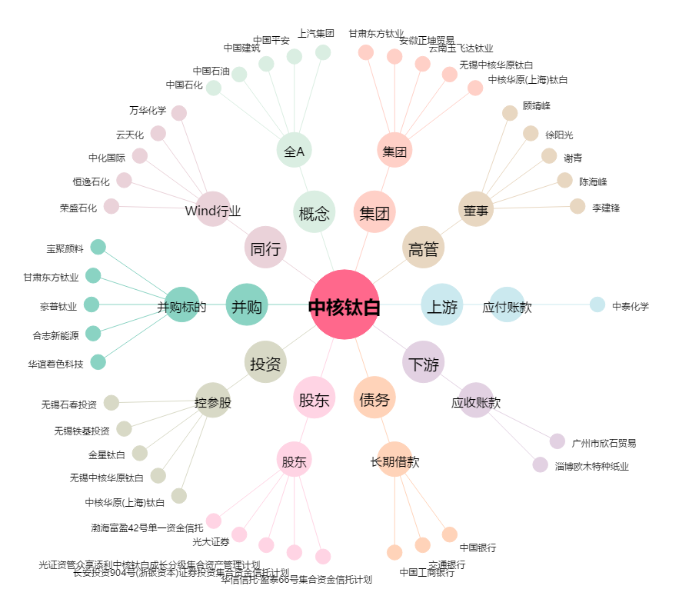
中核钛白[002145.SZ] - 关系概览图

